상품제안서
아이리버 2in1 하이엔드 C타입 결합 롱케이블&분리형 고속충전 숏케이블 1.5M | 상품코드: S45878

 |  |  |  |  |  |  | 02-713-8555 | www.synergygift.co.kr
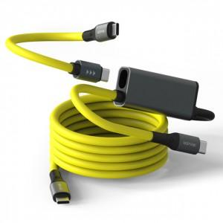 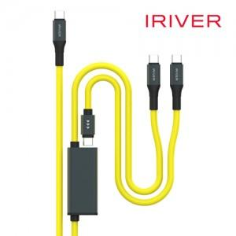 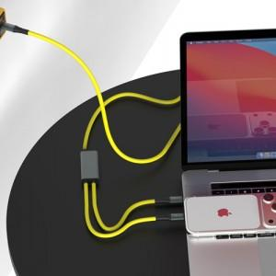

【상세/제작정보】

【인쇄/포장옵션】 | 레이저 / 포장지포장

【공급단가】 | 수량 | 30~ | 50~ | 100~ | 300~ | 1,000~
*VAT별도 | 단가 | 14,500원 | 13,970원 | 13,500원 | 12,950원 | 12,580원

【상품 URL】 | https://www.synergygift.co.kr:443/src/goods_detail.php?gdno=45878

